Hoja1
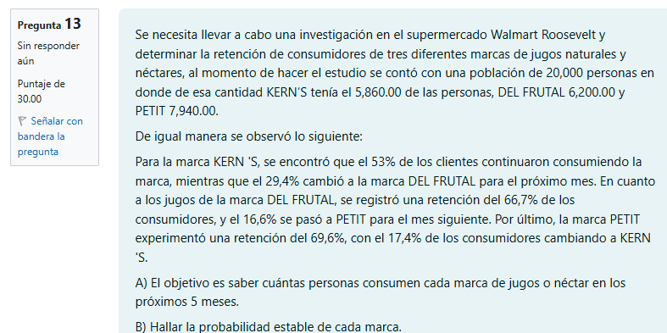
 |  |  |  |  |  | Preferencias de consumo
 |  |  |  |  |  | 1 | Kern´s | Del Frutal | Petit
 |  |  |  |  |  | Kern´s | 0.5300 | 0.2940 | 0.1760 | 1.00
 |  |  |  |  |  | Del Frutal | 0.1670 | 0.6670 | 0.1660 | 1.00
 |  |  |  |  |  | Petit | 0.1740 | 0.1300 | 0.6960 | 1.00

 |  |  |  |  | T | 2 | Kern´s | Del Frutal | Petit
 |  |  |  |  |  | Kern´s | 0.3606 | 0.3748 | 0.2646 | 1.00
 |  |  |  |  |  | Del Frutal | 0.2288 | 0.5156 | 0.2557 | 1.00
 |  |  |  |  |  | Petit | 0.2350 | 0.2283 | 0.5366 | 1.00

 |  |  |  |  | T | 3 | Kern´s | Del Frutal | Petit
 |  |  |  |  |  | Kern´s | 0.2998 | 0.3904 | 0.3098 | 1.00
 | Sabemos: |  |  |  |  | Del Frutal | 0.2518 | 0.4444 | 0.3038 | 1.00
 |  | Kern´s | Del Frutal | Petit |  | Petit | 0.2561 | 0.2912 | 0.4528 | 1.00
 | Kern´s | 0.5300 | 0.2940 | 0.1760
 | Del Frutal | 0.1670 | 0.6670 | 0.1660 | T | 4 | Kern´s | Del Frutal | Petit
 | Petit | 0.1740 | 0.1300 | 0.6960 |  | Kern´s | 0.2780 | 0.3888 | 0.3332 | 1.00
 |  |  |  |  |  | Del Frutal | 0.2605 | 0.4099 | 0.3295 | 1.00
 |  | Kern´s | Del Frutal | Petit |  | Petit | 0.2631 | 0.3284 | 0.4085 | 1.00
 | Kern´s | 0.5300 | 0.1670 | 0.1740
 | Del Frutal | 0.294 | 0.667 | 0.13 | T | 5 | Kern´s | Del Frutal | Petit
 | Petit | 0.1760 | 0.1660 | 0.70 |  | Kern´s | 0.2702 | 0.3844 | 0.3454 | 1.00
 |  | 1 | 1 | 1 |  | Del Frutal | 0.2639 | 0.3929 | 0.3433 | 1.00
I |  |  |  |  |  | Petit | 0.2654 | 0.3495 | 0.3851 | 1.00
 | 1 | 0 | 0
 | 0 | 1 | 0 |  | Inversa
 | 0 | 0 | 1 |  |  | 1.0390217827 | -0.5312 | -0.5078 | 0.2661 |  | Vector
 |  |  |  |  |  | -0.35190877099 | 1.2517 | -0.8998 | 0.3750 |  | 0
(I-P) | 0.47 | -0.167 | -0.174 | 1 |  | -0.68711301172 | -0.7205 | 1.4076 | 0.3589 |  | 0
 | -0.294 | 0.333 | -0.1300 | 1.00 |  | 0.33333333333 | 0.33333333333 | 0.33333333333 | -9.2518585385E-18 |  | 0
 | -0.176 | -0.166 | 0.3040 | 1.00 |  |  |  |  |  |  | 1
 | 1 | 1 | 1 | 0 | REPUESTAS
 |  |  |  |  | Kerns | 0.2661
 |  |  |  |  | DEL FRUTAL | 0.3750
 |  |  |  |  | PETIT | 0.3589

